Hoja1
CONVOCATORIA PARA LA SELECCIÓN DE UN TÉCNICO AYUDANTE DE CARÁCTER INDEFINIDO PARA OBTENCIÓN DE BIOCOMBUSTIBLES GASEOSOS A PARTIR DE RESIDUOS GANADEROS.
Referencia: TECAYUD_KER
I‐LAB22 B
Revisión: 1
Fecha: Mayo 2022
 | 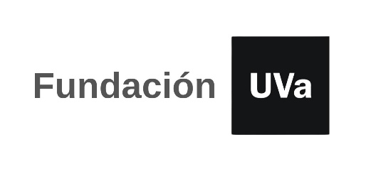

TABLA AUTOBAREMACION: A RELLENAR SOLO LAS CASILLAS SOMBREADAS

 | Nombre y apellidos:
 | NIF/NIE/PASAPORTE:
 | email:
 | teléfono de contacto:
 | Total Autobaremo |  | 0.00

 | CÓDIGO | SI/NO | FORMACIÓN REGLADA. Máximo 2 puntos | PUNTUACIÓN
 | M1
 | M1a |  | Máster en Química, Ingeniería Química o Ambiental, o similar (2 puntos) | 0.00
 |  |  | TOTAL FORMACIÓN REGLADA | 0.00

 | CÓDIGO | Nº MESES | EXPERIENCIA/ CONOCIMIENTOS CIENTÍFICO-TÉCNICOS. Máximo 5 puntos | PUNTUACIÓN
 | M2

 | M2a |  | Experiencia en investigación en tratamiento de gases (demostrable a través de contratos, becas o trabajos fin de master) 0,5 puntos/mes | 0.00
 | TOTAL EXPERIENCIA/ CONOCIMIENTOS CIENTÍFICO-TÉCNICO |  |  | 0.00

 | M3 | SI/NO | VALORACIÓN CV. Máximo 3 puntos | PUNTUACIÓN
 | M3a |  | Adecuación del CV a las funciones descritas. | 0.00
 | TOTAL VALORACIÓN CV |  |  | 0.00

 | TOTAL AUTOBAREMO |  |  | 0.00

